新知识积累
 |  | java 随记

@author:卢志宽
@since:2017-07-20
@version:1.0-SNAPSHOT

2017-07-11

 | 判断一个数的奇偶性

 | x & 1 | ,=0,则为奇数
 |  | ,=1,则为偶数

 | comparable和comparator

 | 例如一个Person类,实现了comparable接口,实现compareTo方法,那么person对象之间就可以比较与排序

 | 如果一个Person类,没有实现compara接口,怎么比较呢?可以写一个实现comparator接口的PersonComparator类,实现compare方法[与equals方法],在执行Collections.sort时,传入PersonComparator的对象就可以实现排序

 | 动态代理和静态代理的区别

 | 静态代理是在程序/代码运行之前,静态代理的类.class文件就已经写好存在了
 | 而动态代理是在程序运行时根据java反射动态创建的代理对象proxy

2017-07-14

 | 基于idea的Translation插件……….应用名称liuyun-youdao
 | 应用ID2667253c3ec8ae38
 | 应用密钥2jZI6W2kFeP26DG8TgmG3ghBcB8zzgoM

2017-07-14

 | java值传递和引用传递

2017-07-16

 | CyclicBarrier 和 CountDownLatch 都可以用来让一组线程等待其它线程。与 CyclicBarrier 不同的是，CountdownLatch 不能重新使用。

 | java.util.concurrent
 | Thread th = new Thread(new FutureTask(new Callable<V>( ){ })); 注意,callable是一个借口.需要实现call()方法,call方法返回V对象

2017-07-17

 | mybatis逆向工程使用GUI自动生成

 | //cd mybatis-generator-gui //mvn jfx:jar //cd target/jfx/app/ //java -jar mybatis-generator-gui.jar

2017-07-18

 | 1, js中的reset方法:

 | 某个表单空间内容的重置,如果使用jQuery,要转成原生的js后再执行
 | $ ('#form')[0].reset( );

 | 2. javascript中的方法 toString和join(针对数组)

 | var arr=["a","b","c"] |  | var arr=["a","b","c"]
 | alert(arr.toString()) |  | alert(arr.join("&"));
 | 结果:a,b,c |  | 结果: a & b & c

2017-07-19
 | HashMap的内部实现?在JDK7-JDK8中的区别

2017-07-22

 | springmvc框架,服务器实现文件上传功能(使用commons-fileupload)
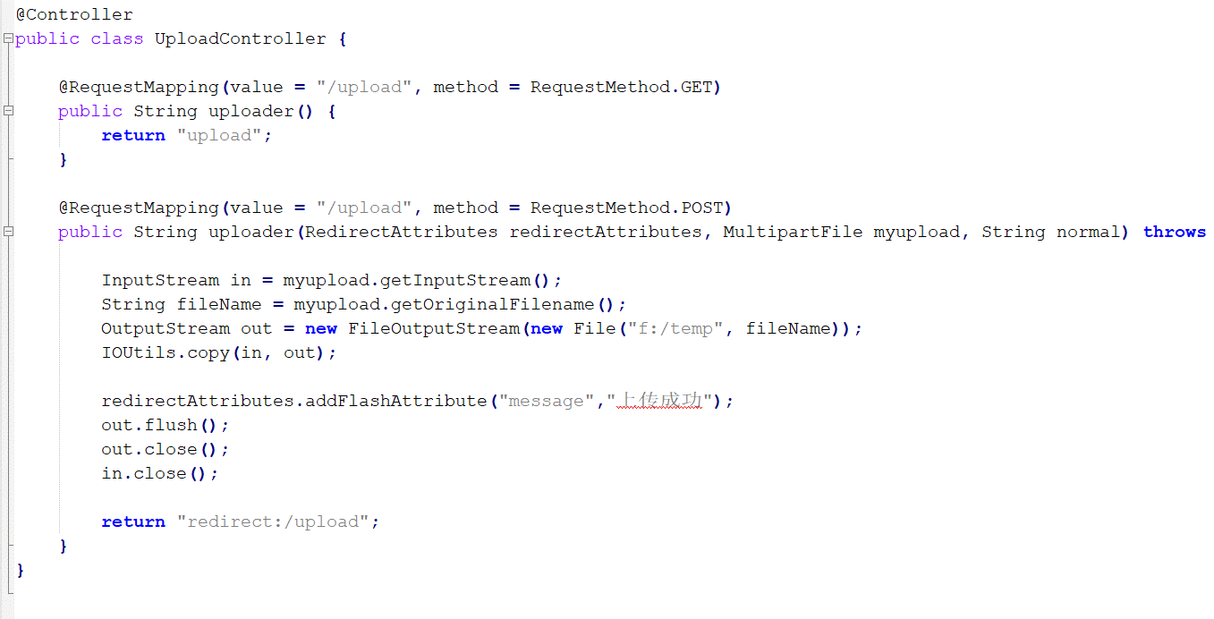

 |  |  |  | 需要注意的地方:MultipartFile对象的变量名需要与前端传来的name属性值相同!

